day 2
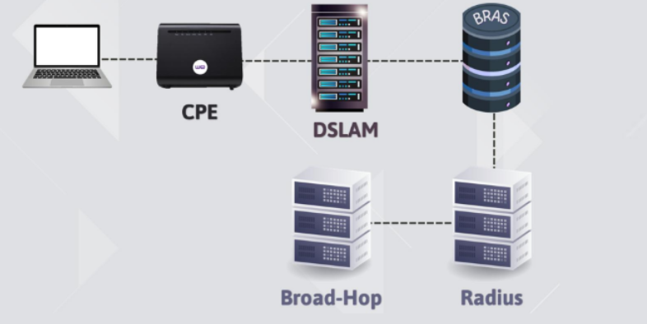

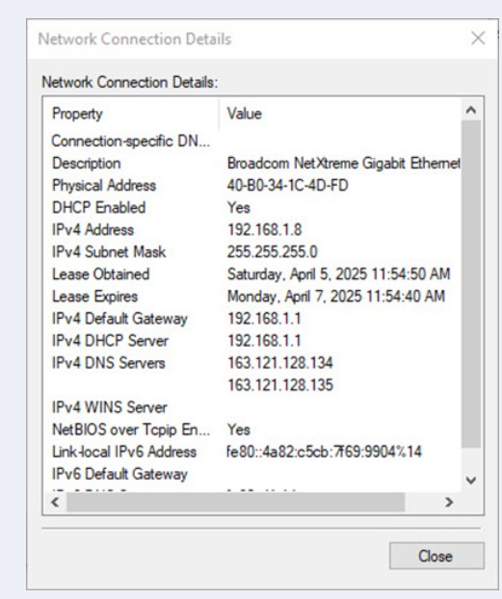
1 | This is Logical Structure ? |  |  |  |  | 6 | What is this connection called?
 |  |  |  |  |  |  |  | ما هو اسم هذا التوصيل؟ |  | Idle Connection Wall outlet |  | 11 | The Device IP is
 |  |  |  |  |  |  |  |  |  |  |  |  | الIP الخاص بالجهاز الى في الصوره هو ؟
 |  |  |  |  | TRUE

 |  |  |  |  |  |  |  |  |  |  |  |  |  |  |  | 192.168.1.8

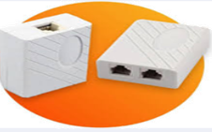
 |  |  |  |  |  | 7 |  | 1. السيناريو:أنت agent call center في شركة إنترنت، الساعة 3 العصر. عميل اتصل وقدم نفسه: "أنا مهندس طارق " |  |  |  | 12 |  | What is the name of these connection ?
2 |  |  |  | This device responsible for ……. ? |  |  |  | بدأت تاخد منه التفاصيل وبعد دقيقتين احتجت ترجعله تاني، لكن نسيت اسمه بالظبط. |  |  |  |  |  | ما هو اسم نوع التوصيل الى في الصورة ؟
 |  |  |  |  |  |  |  | إيه أفضل طريقة تتصرف بيها عشان تحافظ على الاحترافية في مرحلة الـ Connect؟
 |  |  | الجهاز ده مسئول عن ايه ؟
 |  |  |  |  |  |  |  |  | تقوله بصراحة واحترام: "معذرة يا فندم، ممكن تفكرني باسم حضرتك تاني؟" |  |  |  |  |  |  |  | Wall outlet
 |  |  | Split signal to data and voice

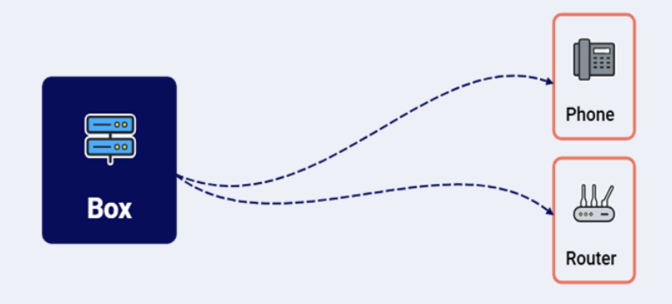
3 | CST has ADSL CPE So, Max speed will be |  |  |  |  | 8 | This connection is wrong or Right ? |  |  | هل التوصيل ده صح ام خطأ ؟ |  | 13 |  | The value of default MTU
 | اقصي سرعة لراوتر ال ADSL هي ؟ |  |  |  |  |  |  |  |  |  |  |  |  | القيمة الأساسية للـ MTU هي ؟
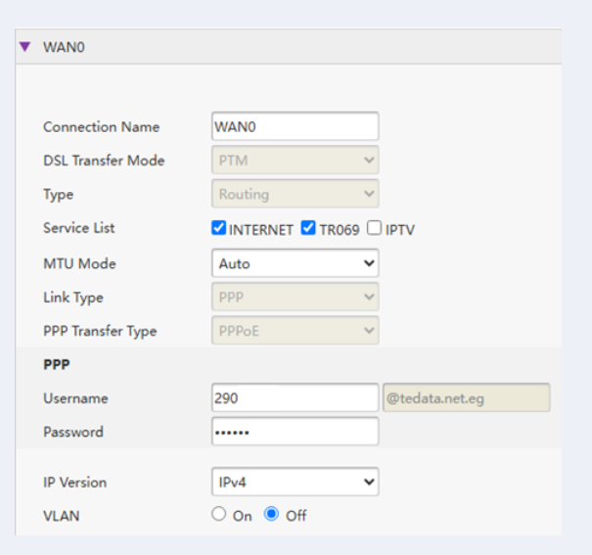
 |  |  | 24 M/b
 |  |  |  |  |  |  |  |  |  |  | Wrong connection

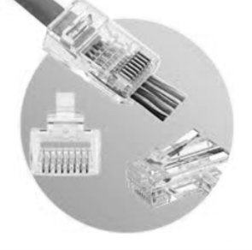

4 | This RJ use to ……. ? |  |  |  |  | 9 | Which type of CPE configuration?
 | يستخدم ال RJ الى في الصوره في ؟ |  |  |  |  |  | ايه نوع الConfiguration |  |  |  |  |  |  |  |  |  |  | 1492
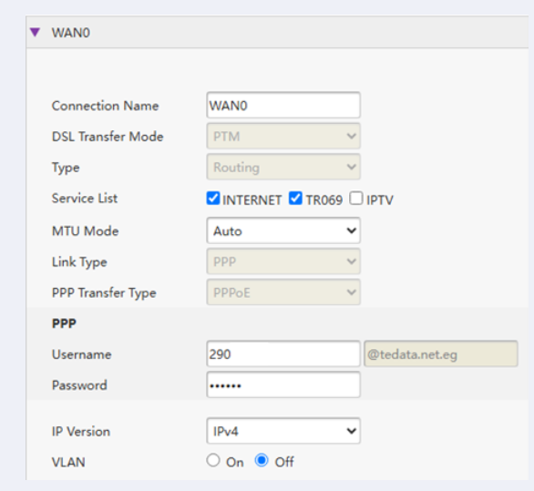

 |  | Connect from CPE to PC/Access point / Laptop |  |  |  |  |  |  |  |  | VDSL CPE

 |  |  |  |  |  | 10 |  | Which protocol in this picture ……. Transfer Private IP to Public IP or Versus |  |  |  | 14 |  | Which of the below consider as private IP :
5 | which protocol is responsible for controlling the size of sent packets of data |  |  |  |  |  |  | ايه هو ال Protocol الى في الصوره والى بيحول من Private Ip الى public ip والعكس ؟ |  |  |  |  |  | ايه ال ip الى يعتبر private ip ؟
 |  | ما هو ال protocol المسئول عن التحكم في حجم البيانات الى بتتبعت ؟
 |  |  |  |  |  |  |  |  |  |  |  |  |  |  | 192.168.1.2
 |  |  |  |  |  |  |  |  |  |  | NAT
 |  |  | MTU

 |  |  |  |  |  |  |  |  |  |  |  | 15 |  | 1. السيناريو: الساعة 3:30 العصر، عميلة اتصلت وأنت رديت بصوت هادي : "صباح الخير... وي... محمد معاك. اتشرف باسم حضرتك؟"
 |  |  |  |  |  |  |  |  |  |  |  |  |  | العميلة ردت ببرود: "مساء الخير يا أستاذ، أنا منى... عندي مشكلة في الفاتورة."
 |  |  |  |  |  |  |  |  |  |  |  |  |  | ليه العميلة ردت بـ "مساء الخير" وكان واضح في نبرتها إنها مش مرتاحة من البداية؟ تفتكر ايه الخطأ اللي حصل في المكالمة

 |  |  |  |  |  |  |  |  |  |  |  |  |  |  | استخدمت تحية غلط - الساعة 30:30 العصريعني بعد الـ 12، والمفروض تقول "مساء الخير" مش "صباح الخير"

